Volume iso chambre puits
Vérification du volume d'isosensibilité de la chambre puits

Informations générales:
Date des mesures:
Heure des mesures:
Date d'étalonnage:

Méthodologie:
Suivi de la méthodologie décrite dans le rapport de la sfpm n°36 (p18).
Ce test sert à vérifier la réponse de la chambre puits, vérifier la position de l'isosensibilité et la taille de la zone Homogène de réponse de la chambre puit
Différentes distances d'ejection sont utuilisés avec des pas de 5 mm, sauf autour de 1135 mm (on réduit les pas à 2 mm et 1mm).
On note les valeurs de charge mesurées.
Tolérance: Position d'isosensibilité de référence :1135mm; Zone Homogène doit être supérieure aux dimmenssions de la source soit 4,6 mm

Paramètres:
Plan: QA_IsosendibiliteChbrePuit
Electromètre de référence: tension d'alimentation +300 V, et temps d'intégration 20 s.
Gaine de liaison reglette

Résultats:

Réponse de la chambre puits en fonction de la distance d'éjection de la source
Longueur (mm) | Mesure (nC) |  |  |  | Calcul des dimmenssions de la zone Homogène
 | n°1 | n°2 | n°3 | Moyenne | Ecart intermesure (%) | Zone Homogène (mm)
1110 |  |  |  | #DIV/0! | ** | 20.0
1115 |  |  |  | #DIV/0! | #DIV/0!
1120 |  |  |  | #DIV/0! | #DIV/0!
1125 |  |  |  | #DIV/0! | #DIV/0!
1130 |  |  |  | #DIV/0! | #DIV/0!
1132 |  |  |  | #DIV/0! | #DIV/0!
1134 |  |  |  | #DIV/0! | #DIV/0!
1135 |  |  |  | #DIV/0! | #DIV/0!
1136 |  |  |  | #DIV/0! | #DIV/0!
1138 |  |  |  | #DIV/0! | #DIV/0!
1140 |  |  |  | #DIV/0! | #DIV/0!
1145 |  |  |  | #DIV/0! | #DIV/0!
1150 |  |  |  | #DIV/0! | #DIV/0!
1155 |  |  |  | #DIV/0! | #DIV/0!
1160 |  |  |  | #DIV/0! | #DIV/0!

Exac temps d'arrêt
Exactitude des temps d'arrêt

Informations générales:
Date des mesures:
Heure des mesures:

Méthodologie:
Suivi de la méthodologie décrite dans le rapport de la sfpm n°36.
Ce test sert à déterminer les temps d'arrêts dits "vrais", à savoir ceux qui n'incluent pas le temps de transit de la source dans le tube de transfert.
Une série de 3 mesures est effectuée avec un temps d'intégration de 60 s, après avoir sorti la source et qu'elle soit en place dans la chambre puits.
Une série de mesures est effectuée avec des temps de position de source croissants (allant de 0,1 s à 60 s) en integrant dans la mesure le temps de transit (start avant la sortie de source)
Tolérance: 1% ou 100 ms (la plus grande des deux, norme IEC 60601-2-17).
Soit pour des Tps d'arrêts <10s : 100ms
Soit pour des Tps d'arrêts >10s : 1% du Tps d'arrêts

Résultats:
Paramètres:
Distance d'éjection (mm) |  | 1136
Variation de la charge collecté en fonction du temps d'arrêt programmé.
0.1 |  | 0.0
0.3 |  | 0.0
0.5 |  | 0.0
0.7 |  | 0.0
1 |  | 0.0
5 |  | 0.0
10 |  | 0.0
20 |  | 0.0
40 |  | 0.0
60 |  | 0.0
Etape | Temps d'intégration (s) |  | Temps de transit (avec/sans) | Mesure (nC) | Moyenne (nC) | I_60REF (nC/s)
1 | 60 |  | sans |  | #DIV/0! | #DIV/0!

Etape | Temps d'arrêts programmé (s) |  | Temps de transit (avec/sans) | Mesure (nC) | Moyenne (nC) | temps d'arrets vrais | Écart absolu (ms) | Écart relatif absolu(%)
2 | 0.1 |  | Avec |  | #DIV/0! | #DIV/0! | #DIV/0! | #DIV/0!

 | 0.3 |  |  |  | #DIV/0! | #DIV/0! | #DIV/0! | #DIV/0!

 | 0.5 |  |  |  | #DIV/0! | #DIV/0! | #DIV/0! | #DIV/0!

 | 0.7 |  |  |  | #DIV/0! | #DIV/0! | #DIV/0! | #DIV/0!

 | 1 |  |  |  | #DIV/0! | #DIV/0! | #DIV/0! | #DIV/0!

 | 5 |  |  |  | #DIV/0! | #DIV/0! | #DIV/0! | #DIV/0!

 | 10 |  |  |  | #DIV/0! | #DIV/0! | #DIV/0! | #DIV/0!

 | 20 |  |  |  | #DIV/0! | #DIV/0! | #DIV/0! | #DIV/0!

 | 40 |  |  |  | #DIV/0! | #DIV/0! | #DIV/0! | #DIV/0!

 | 60 |  |  |  | #DIV/0! | #DIV/0! | #DIV/0! | #DIV/0!

 |  |  | I_60 REF (nC/s) | #DIV/0!
 |  |  | I_60 Transit :cf courbe (nC/s)
 |  |  | Ecart relatif(%) | #DIV/0!

 |  |  | Offset 60s (nC) | #DIV/0!
 |  |  | Offset Transit :cf courbe (nC)
 |  |  | Ecart relatif | #DIV/0!

Temps transit
Constance du temps de transit
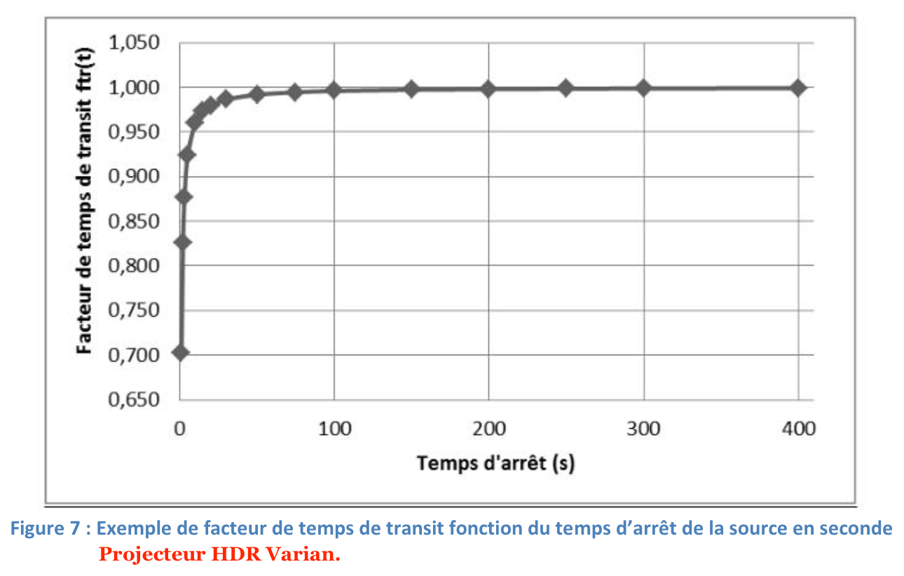
Informations générales:

Date et heure des mesures:
Date et heure du certificat d'étalonnage:
Activité de la source Reference (certif etalonnage - GBq):
Ecart entre la date d'étalonnage et les mesures (jours) |  | 0.0
Activité de la source le jours des mesures (GBq): |  | 0.0

Méthodologie:
Suivi de la méthodologie décrite dans le rapport de la sfpm n°36.
Ce test sert à évaluer la contribution du temps de transit de la source sur la dose délivrée. Il sert d'indicateur d'un potentiel vieillissement des moteurs.
Utilisation des mesures effectuées lors du test de l'exactitude des temps d'arrêt.
La fonction de transit est calculée grâce à la formule:

Courbe du facteur de transit
0.1
0.3
0.5
0.7
1
5
10
20
40
60
Un exemple de la courbe de variation du facteur de transit est donné dans le rapport de la sfpm (cf capture ci-jointe) -> la courbe ne varie que très peu entre les différents constructeurs.
Nota 01: La charge liée au temps de transit* est divisée par l'activité du jour, et ce ration sera évalué annuellement!
Nota 02: une erreur s'est glissée dans le graphique du rapport de la sfpm. En effet, il y a un facteur 10 de trop sur l'axe des temps d'arrêt.
Tolérance: non applicable! Il s'agit ici de connaitre une caractéristique de fonctionnement du projecteur et de suivre sa constance.

Résultats:

Temps d'intégration (s) | Mesure électromètre (nC) |  | fonction de transit | fonction de transit REF (dec 2022)
0.1 | #DIV/0! |  |  | 0.1
0.3 | #DIV/0! |  |  | 0.3
0.5 | #DIV/0! |  |  | 0.5
0.7 | #DIV/0! |  |  | 0.5
1 | #DIV/0! |  |  | 0.6
5 | #DIV/0! |  |  | 0.9
10 | #DIV/0! |  |  | 0.9
20 | #DIV/0! |  |  | 1.0
40 | #DIV/0! |  |  | 1.0
60 | #DIV/0! |  |  | 1.0

 | Ratio du jour |  | Ratio de REF (dec 2022)
Ratio: Offset_60s/activité du jour (nC/GBq) | #DIV/0! |  | 0.069

*Je pense que si on change de chambre puit ca ne marche plus pour verifier la constance car on utilise une charge et si la sensibilité de l'instrument de mesure change le resultats ne peut pas être contant: je propose donc d'utiliser plutôt le rapport entre le nb de charge collecté pour 60s (sans tps de transit) et Offset_60s

 | Ratio du jour |  | Ratio de REF (JJ/MM/AAAA)
Ratio: (nC_60s/Offset_60s)/activité du jour (nC/GBq) | #DIV/0! |  | 0.303

